03. 메인배너상세페이지 초안
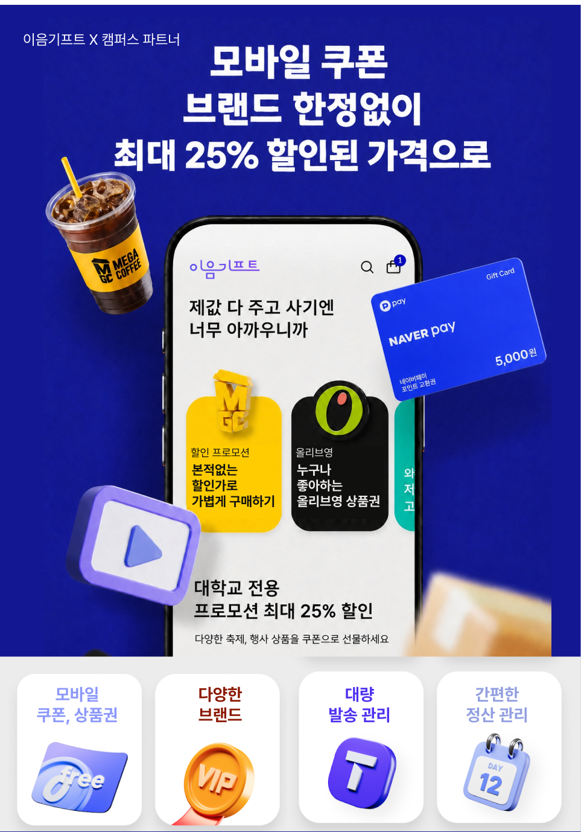
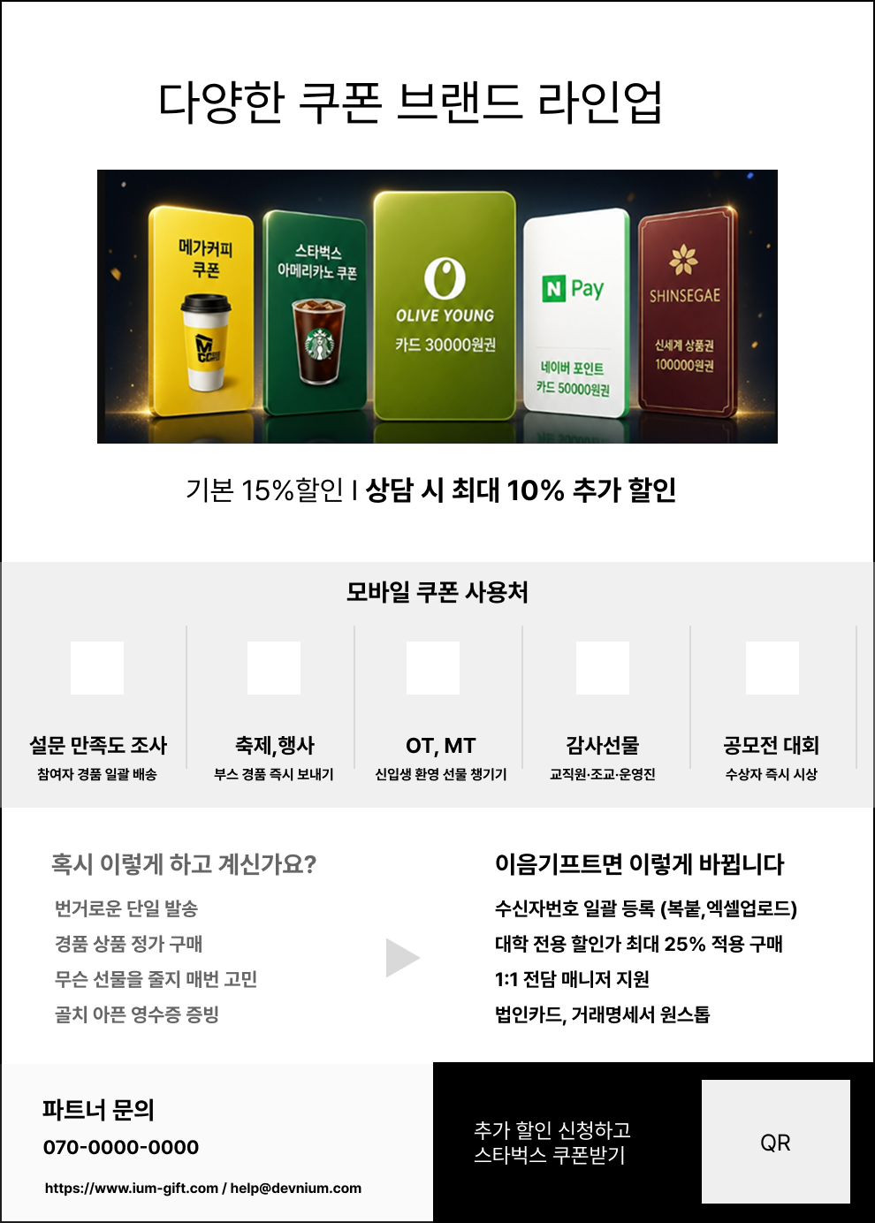
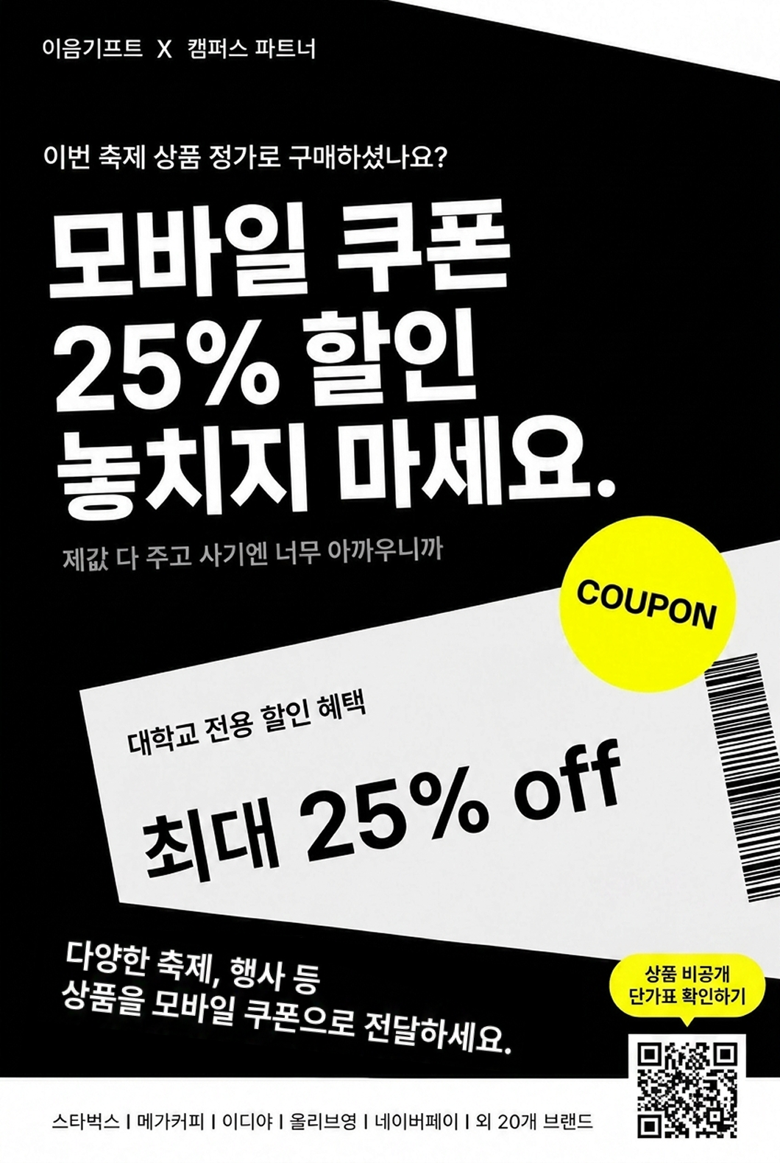
01. 대학교 프로모션 초안 | 메인배너/상세페이지 초안

메인배너1) |  | 메인배너 2) | 상세페이지 )

